2021_05_data
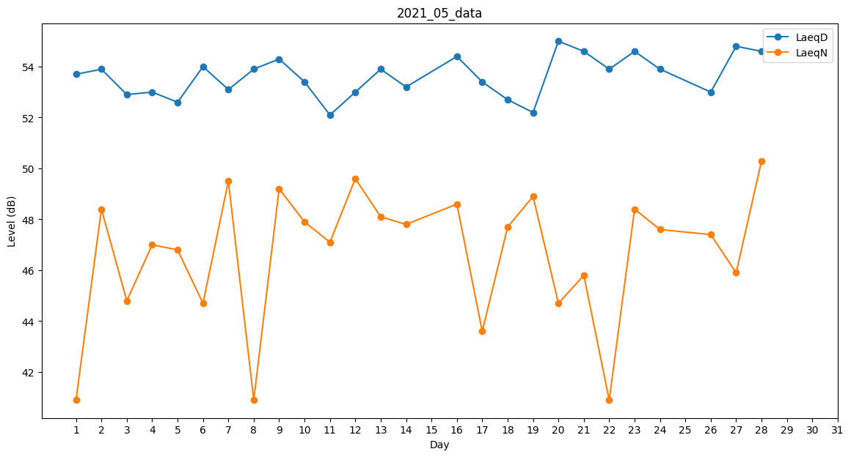
Day | LaeqD | LaeqN
1 | 53.7 | 40.9
2 | 53.9 | 48.4
3 | 52.9 | 44.8
4 | 53 | 47
5 | 52.6 | 46.8
6 | 54 | 44.7
7 | 53.1 | 49.5
8 | 53.9 | 40.9
9 | 54.3 | 49.2
10 | 53.4 | 47.9
11 | 52.1 | 47.1
12 | 53 | 49.6
13 | 53.9 | 48.1
14 | 53.2 | 47.8
15 | 54.3 | 0
16 | 54.4 | 48.6
17 | 53.4 | 43.6
18 | 52.7 | 47.7
19 | 52.2 | 48.9
20 | 55 | 44.7
21 | 54.6 | 45.8
22 | 53.9 | 40.9
23 | 54.6 | 48.4
24 | 53.9 | 47.6
25 | 52.9 | 0
26 | 53 | 47.4
27 | 54.8 | 45.9
28 | 54.6 | 50.3
29 | 0 | 0
30 | 0 | 0
31 | 0 | 0

